상품제안서
포켓형 장바구니 | 상품코드: F12994

 |  |  |  |  |  |  | 02-412-0044 | www.easy1.co.kr
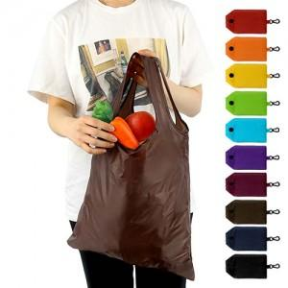

【상세/제작정보】 | 포켓형으로 접을 수 있으며 카라비너 고리가 달려있어 보관 및 휴대가 편리합니다.

【인쇄/포장옵션】 | 실크 / 포장불가능

【공급단가】 | 수량 | 500~ | 1,000~ | 2,000~ | 3,000~ | 5,000~
*VAT별도 | 단가 | 950원 | 910원 | 880원 | 840원 | 820원

【상품 URL】 | https://dev.easy1.co.kr:443/src/goods_detail.php?gdno=12994

